Layout Screen
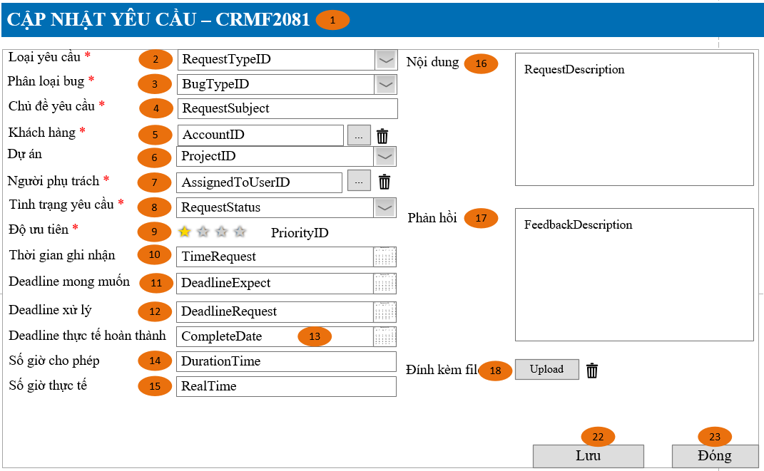
Detail Design | Project | ASOFT - ERP.NET | ID Screen | CRMF2081 | Created By | Thị Phượng | Updated By | Tấn Đạt
 | Module | ASOFT-CRM | Name Screen | Cập nhật yêu cầu | Created Date | 25/03/2017 | Updated Date | 25/01/2018

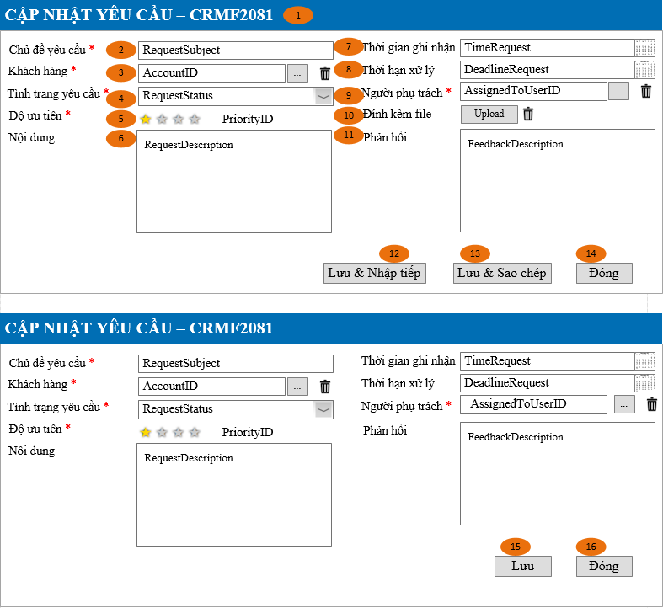
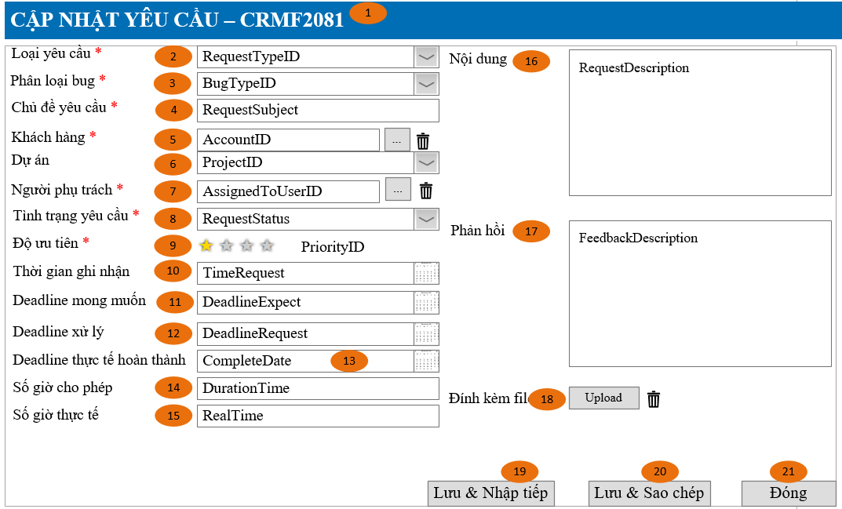
Layout |  |  |  |  |  |  | Overview
 |  |  |  |  |  |  | Sử dụng màn hình này để: Cho phép cập nhật thông tin yêu cầu

 |  |  |  |  |  |  | Flow Screen
 |  |  |  |  |  |  | Login -> Nghiệp vụ -> yêu cầu -> Danh mục yêu cầu -> Thêm Hoặc Login -> Nghiệp vụ -> yêu cầu -> Danh mục yêu cầu -> Link [Mã yêu cầu] -> Xem chi tiết yêu cầu -> Sửa Hoặc Login trường hợp khác tham khảo luồng 9 trong Sheet Form Func Spec

Form Func Spec
Detail Design |  | Project | ASOFT - ERP.NET | ID Screen | CRMF2081 | Created By | Thị Phượng | Updated By | Tấn Đạt
 |  | Module | ASOFT-CRM | Name Screen | Cập nhật yêu cầu | Created Date | 25/03/2017 | Updated Date | 25/01/2018

I. KHÁI QUÁT CHỨC NĂNG
 |  | Chức năng cho phép người dùng biết được các luồng nghiệp vụ hay sự kiện liên quan màn hình yêu cầu

II. LOAD DỮ LiỆU (FORM_LOAD)
 | 1. Kiểm tra phân quyền
 |  | Kiểm tra phân quyền theo mã Form

 | 2. Biến và tham số

 | 3. Đổ nguồn cho combo
 |  | Thực thi @SQL001 load combo [Tình trạng yêu cầu]
 |  | Thực thi @SQL013 load combo [Phân loại yêu cầu]
 |  | Thực thi @SQL014 load combo [Phân loại bug]
 | 4. Đổ nguồn cho Form, Grid, Control
 |  | Thực thi @SQL002 load from dữ liệu

 | 5. Đổ nguồn ngoại lệ cho combo

III. XỬ LÝ SỰ KiỆN

không
Click btnSaveContinues
Form CRMF2081
có
Kiểm tra đính kèm file có null không
delete @SQL009
Insert @SQL010
Insert History luồng 11, Load mới Form CRMF2081
và Set form NULL
Luồng 1: Sự kiện click Button btnSaveContinue [Lưu & nhập tiếp]
Check input require
Form CRMF2081
Text Messege
00ML000039
Có
không
Insert
@SQL005
Select Mã RequestID @SQL006
delete @SQL007
Insert @SQL008

không
Click btnSaveCopy
Form CRMF2081
có
Kiểm tra đính kèm file có null không
delete @SQL009
Insert @SQL010
Insert History luồng 11, Load mới Form CRMF2081
và Set ID form
Luồng 2: Sự kiện click Button btnSaveCopy [Lưu & sao chép]
Check input require
Form CRMF2081
Text Messege
00ML000039
Có
không
Insert
@SQL005
Select Mã RequestID @SQL006
delete @SQL007
Insert @SQL008

không
Click btnSaveClose
Form CRMF2081
có
Kiểm tra đính kèm file có null không
delete @SQL009
Insert @SQL010
Insert History luồng 11, Load mới Form CRMF2081
và Set ID form
Luồng 3: Sự kiện click Button btnSaveClose [Đóng]
Check input require
Form CRMF2081
Text Messege
00ML000039
Có
không
Insert
@SQL005
Select Mã RequestID @SQL006
delete @SQL007
Insert @SQL008
Change
không
Có
Có

Popup
Messege
00ML000016

không

Click btnSave
Form CRMF2081
Insert History luồng 12, Close Form CRMF2081
và Load Form màn hình tương ứng
Luồng 4: Sự kiện click Button btnSave [Lưu]
Check input require
Form CRMF2081
Text Messege
00ML000039
Có
không
Kiểm tra đã bị xóa
@SQL003
0
Kiểm tra đã bị sửa
@SQL004
Dialog Messege 00ML000055
Form CRMF2081
Text Messege 00ML000054
Load lại from
1
1
0
Kiểm tra DivisionID@SQL012?
Form CRMF2081
Text Messege
00ML000039
Có
không
Update
@SQL011
delete @SQL007
Insert @SQL008

Click btnSave
Form CRMF2081
Insert History luồng 12, Close Form CRMF2081
và Load Form màn hình tương ứng
Luồng 5: Sự kiện click Button btnClose [Đóng]
Check input require
Form CRMF2081
Text Messege
00ML000039
Có
không
Kiểm tra đã bị xóa
@SQL003
0
Kiểm tra đã bị sửa
@SQL004
Dialog Messege 00ML000055
Form CRMF2081
Text Messege 00ML000054
Load lại from
1
1
0
Kiểm tra DivisionID@SQL012?
Form CRMF2081
Text Messege
00ML000039
Có
không
Update
@SQL011
delete @SQL007
Insert @SQL008
Change
Có
Popup
Messege
00ML000016
Có

không
không

 | Luồng 6 : Chọn [Khách hàng] - Truyền tham số @@DivisionID đến màn CRMF9001 - Chọn khách hàng - Màn hình CRMF9001 cho phép chọn 1 giá trị

 | Luồng 7 : Chọn [Người phụ trách] - Truyền tham số @@DivisionID đến màn CMNF9003 - Chọn nhân viên - Màn hình CMNF9003 cho phép chọn 1 giá trị

 | Luồng 8 : Chọn [File đính kèm] - Truyền tham số @@DivisionID đến màn CMNF9006 - Chọn file đính kèm - Màn hình CMNF9006 cho phép chọn 1 giá trị

 | Luồng 9: Màn hình gọi từ những màn hình khác như: a. Cho thêm/Sửa - Gọi từ màn hình [Danh sách CRMF2081] -> Button [Thêm] - Gọi từ màn hình [Xem chi tiết yêu cầu] -> Button [Sửa] b. Cho xem - Gọi từ màn hình [Xem chi tiết khách hàng] -> Link [yêu cầu] trong lưới

 | Luồng 10: Xử lý mã yêu cầu tăng tự động theo thiết lập, tham khảo tài liệu theo đường dẫn sau: - SVN_ERP90\10_DOCUMENT\13_DETAIL_DESIGN\4.CLOUD\ASOFT_00\03_DetailDesign\ASOFT_Ma tang tu dong.xlsx

 | Luồng 11
 | Sau khi Insert thành công ở luồng 1, 2 và 3 thì chạy ngầm ghi nhận lịch sử theo file template thứ 1

 | Luồng 12
 | Sau khi Sửa thành công ở luồng 4 và 5 thì chạy ngầm ghi nhận lịch sử theo file template thứ 4
 |  | Luồng 13
 |  | Trường hợp mở edit từ màn hình CRMF1012 thì tiến hành xử lý theo luồng edit ở EditSave ở trên
Ver 3.0 |  | Lưu thành công tiến hành ghi nhận lịch sử edit vào lịch sử của hệ thống theo template thứ 5

IV. LƯU ADD NEW (SAVE_CLICK)
 | 1. Kiểm tra trước khi lưu
 |  | Thực thi luồng nghiệp vụ: Luồng 1, Luồng 2 và Luồng 3

 | 2. Lưu
 |  | Thực thi luồng nghiệp vụ: Luồng 1, Luồng 2 và Luồng 3

V. LƯU EDIT (SAVE_CLICK)
 | 1. Kiểm tra trước khi lưu
 |  | Thực thi luồng nghiệp vụ: Luồng 4 và Luồng 5

 | 2. Lưu
 |  | Thực thi luồng nghiệp vụ: Luồng 4 và Luồng 5

VI. XÓA (DEELETE_CLICK)
 | 1. Kiểm tra trước khi xóa

 | 2. Xóa

VII. IN (PRINT_CLICK)

